Database
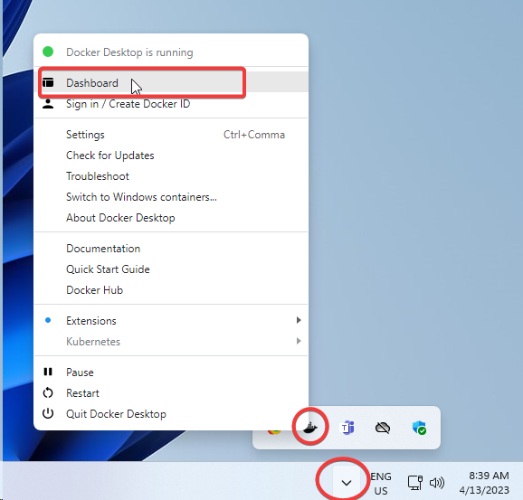
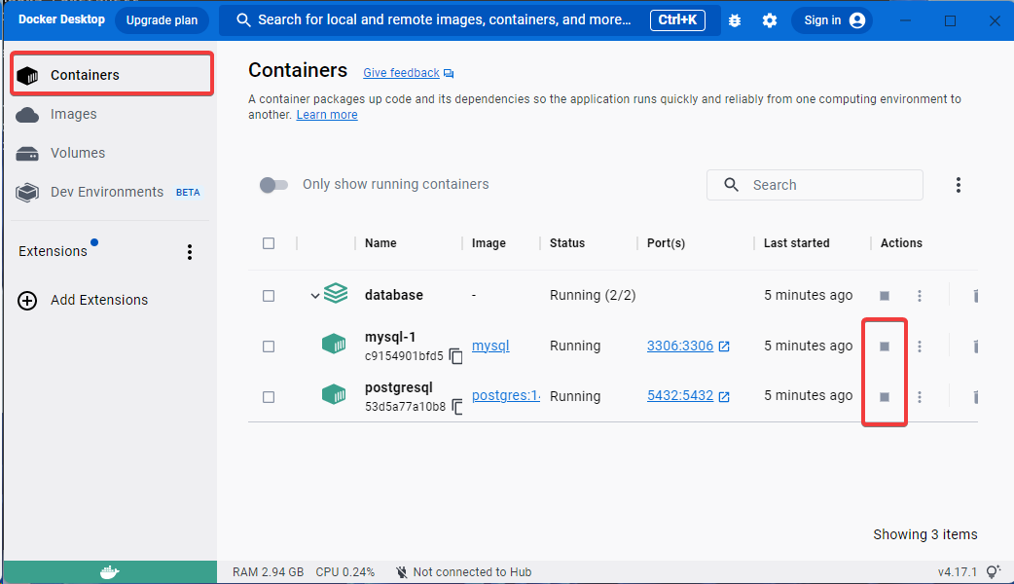
Database

Database chạy trong môi trường docker
Kiểm tra docker desktop đã start chưa, nếu chưa thì start nó bằng cách click icon [Docker Desktop] trên màn hình Desktop
Nếu không nhìn thấy icon [Docker Desktop] thì sử dụng chức năng Search trong start menu
Nếu [Docker Desktop] đã start mà database chưa start thì hãy start nó (mặc định database sẽ tự động start khi docker start)

Lưu ý: Máy sử dụng cho nhiều lớp, vì thế nên backup data của mình lại tránh bị mất khi lớp khác cũng thao tác
Backup: Có thể sử dụng chức năng [Dump SQL File -> Structure And Data] của Navicat
Restore: Sử dụng chức năng [Execute SQL File] của Navicat

Database tool
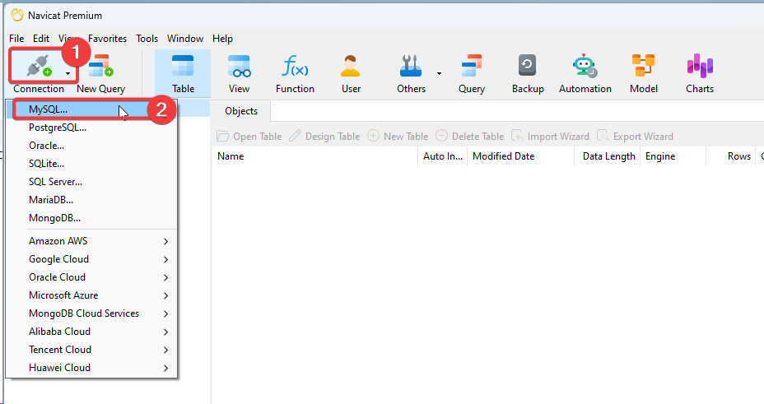
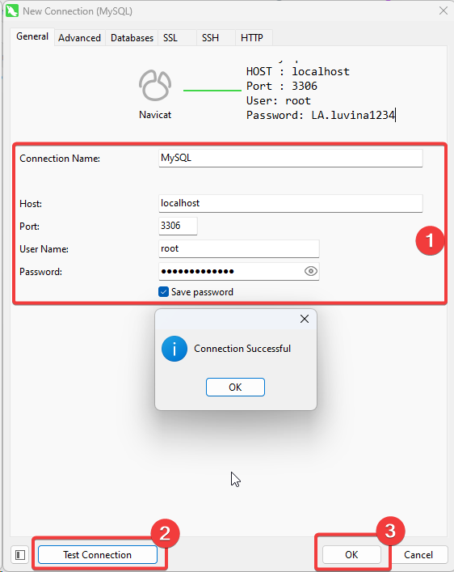
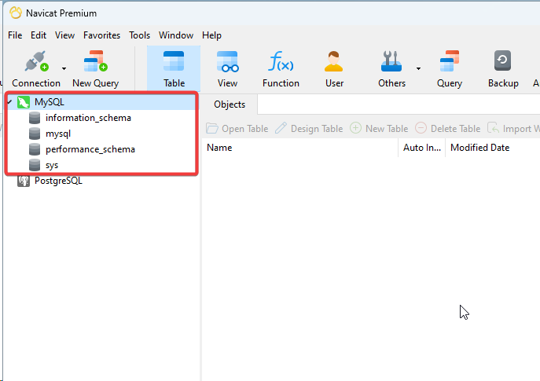
Tool access database

Sử dụng Navicat Trial version để tạo và quản lý database
Tuyệt đối không sử dụng bất kỳ license nào cho Navicat mà phải chạy với Trial version
1. Chạy file sau để Navicat:
 | C:\Program Files\PremiumSoft\Navicat Premium 16\Navicat-Trial.cmd

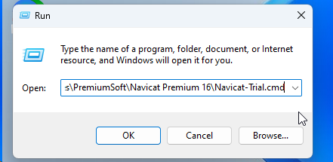

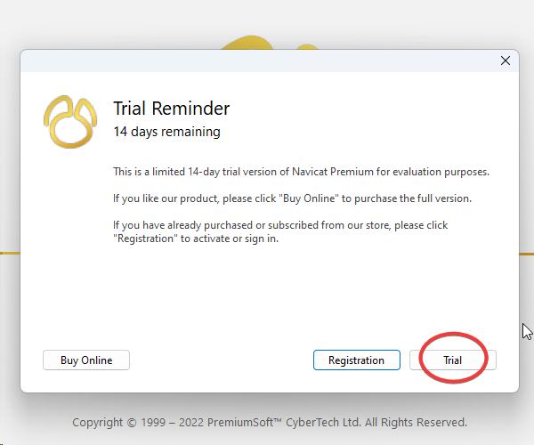

2. Tạo kết nối đến database

Java Environment
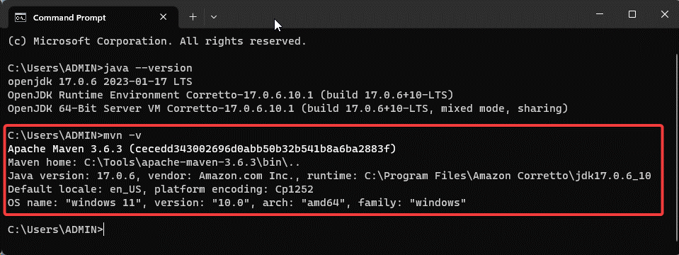
Java Environment

1. Java SDK
Trong môi trường windows đã install Java SDK version 17

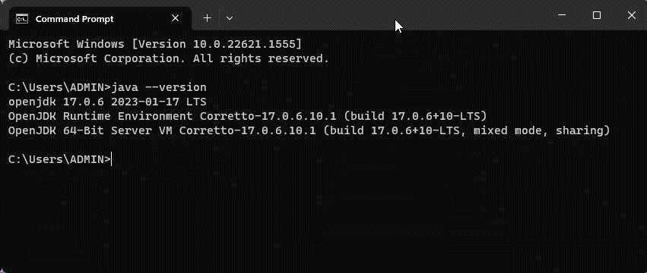

Thư mục cài đặt: C:\Program Files\Amazon Corretto\jdk17.0.6_10

2. Maven 3.6.3
Trong môi trường windows đã install Maven 3.6.3
Thư mục cài đặt: C:\Tools\apache-maven-3.6.3

IDE
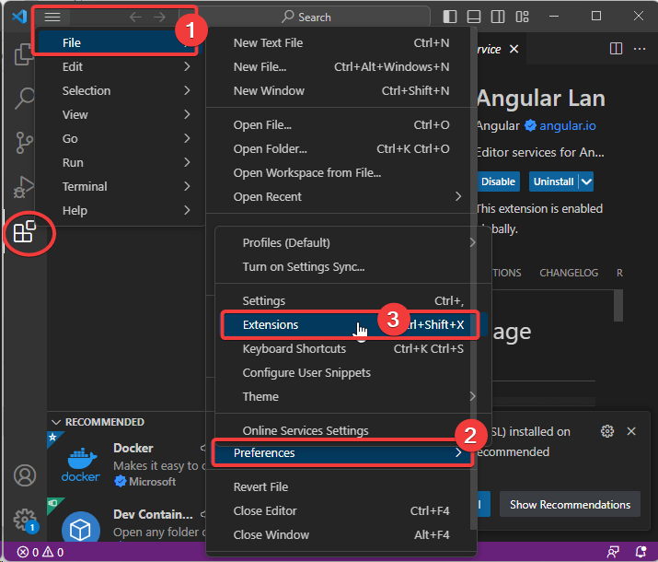
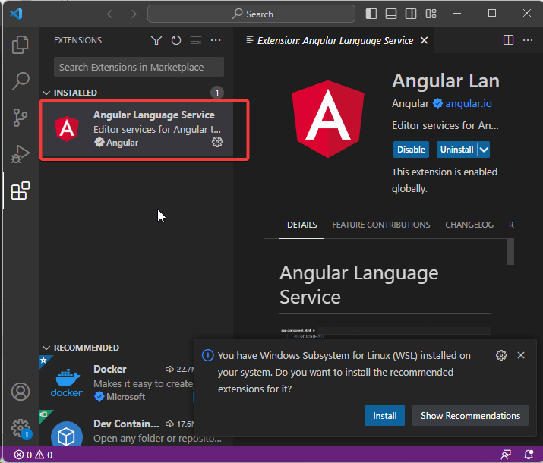
IDE

1. IDE code Java
Sử dụng [IntelliJ IDEA Community Edition] đã cài đặt sẵn trong môi trường windows
Thư mục cài đặt: C:\Program Files\JetBrains\IntelliJ IDEA Community Edition 2023.1

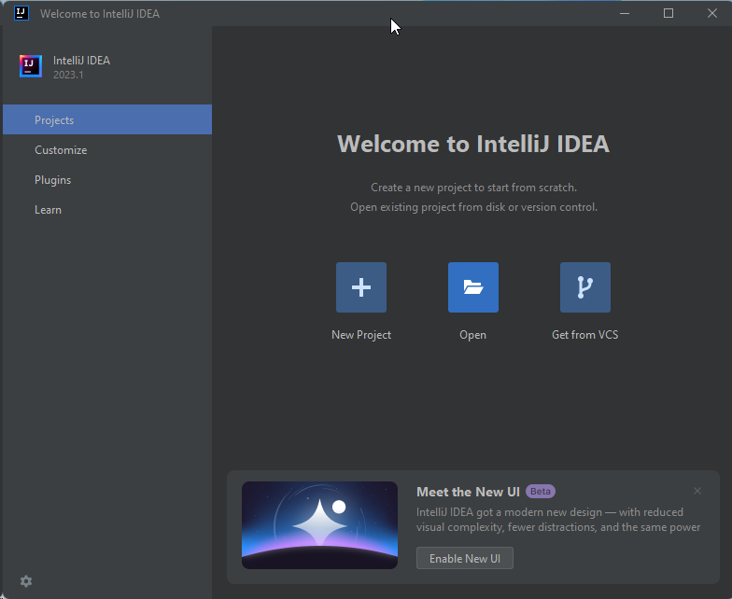

2. IDE code Frondend (Angular, ReactJS, VueJS)
Sử dụng [Visual Studio Code] đã cài đặt sẵn trong môi trường windows
Thư mục cài đặt: C:\Program Files\Microsoft VS Code

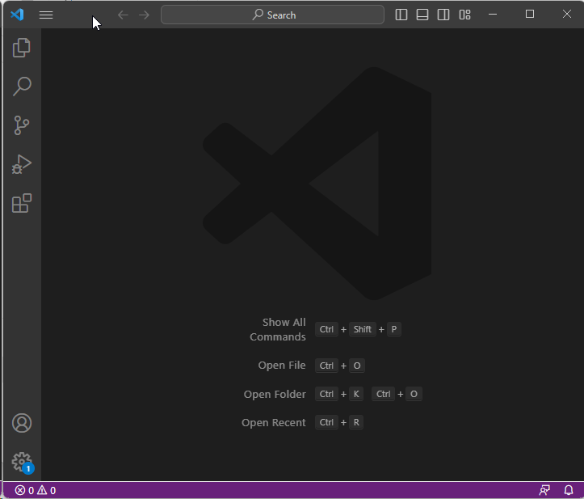

3. Một số plugin trợ giúp coding nhanh hơn
Học viên có thể tự cài đặt
 | EmmetEverywhere (IntelliJ, VSCode)

IntelliJ IDEA: Menu File -> Settings -> Plugin

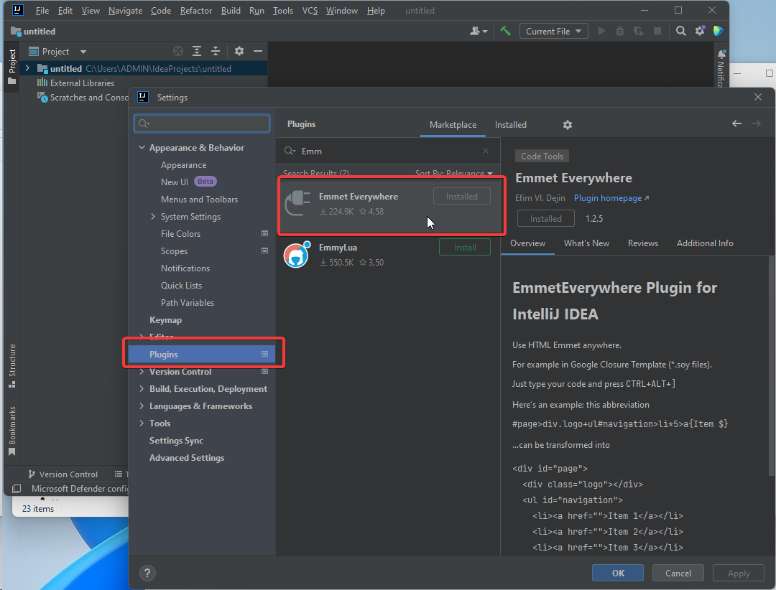

Visual Studio Code: Menu File -> References -> Extensions

WSL
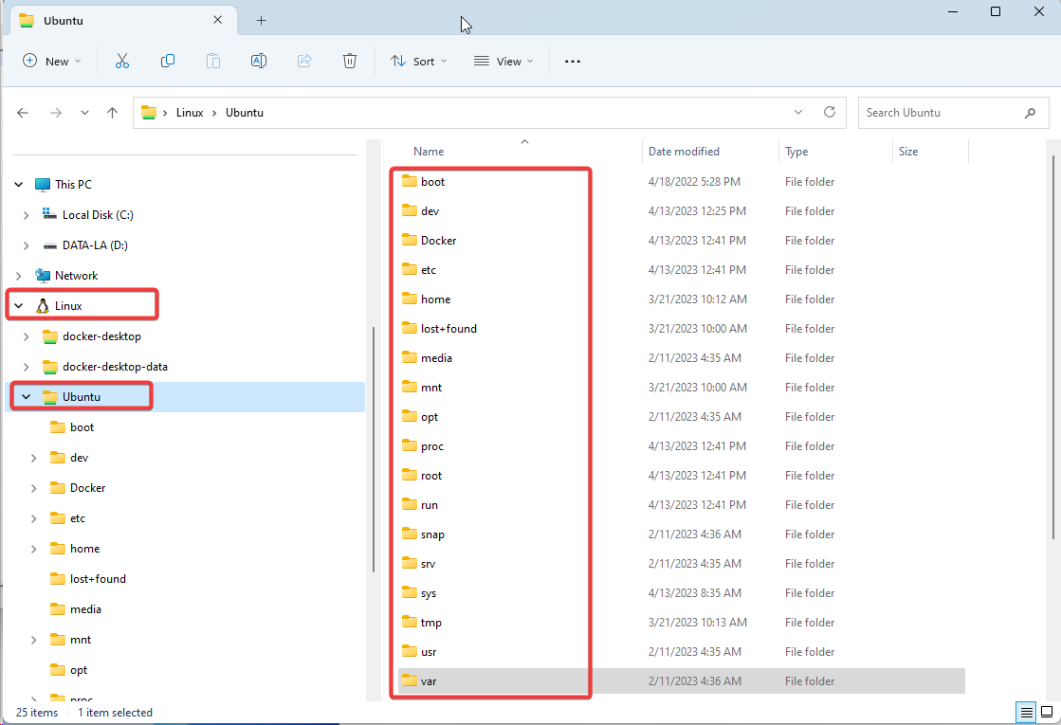
Windows Subsystem (WSL)

WSL là môi trường ảo, từ Window 10 trở đi đã được embed
Hiện tại đã build sẵn wsl image nhưng chưa import vào windows

Các bước thực hiện import:
1. Check tồn tại
Kiểm tra xem wsl đã được import chưa
Từ windows command gõ lệnh: wsl --list
Nếu nhìn thấy 1 Distribution có tên là "Ubuntu" thì wsl đã được import

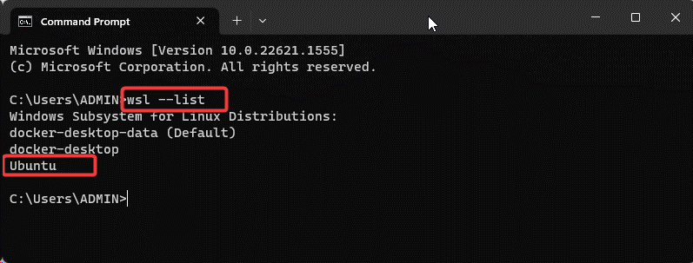

Nếu chưa import wsl thì thực hiện import:
Xem hướng dẫn import wsl

2. Set Distribution default
Thực hiện lệnh: wsl -s Ubuntu
-s Ubuntu: ý nghĩa là set default Distribution có tên làm Ubuntu
Sau đó thực hiện lệnh kiểm tra: wsl --list

3. Access vào môi trường WSL
Thực hiện lệnh: wsl
Mặc định sẽ access vào Distribution được set default. Nếu muốn access vào 1 Distribution khác thì có thể chỉ định tên Distribution cụ thể

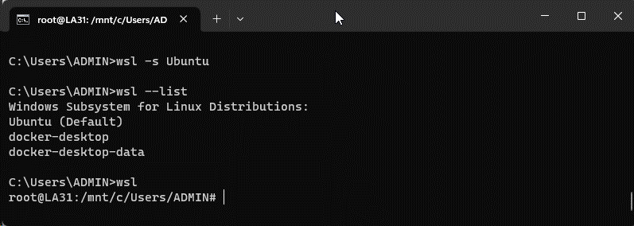

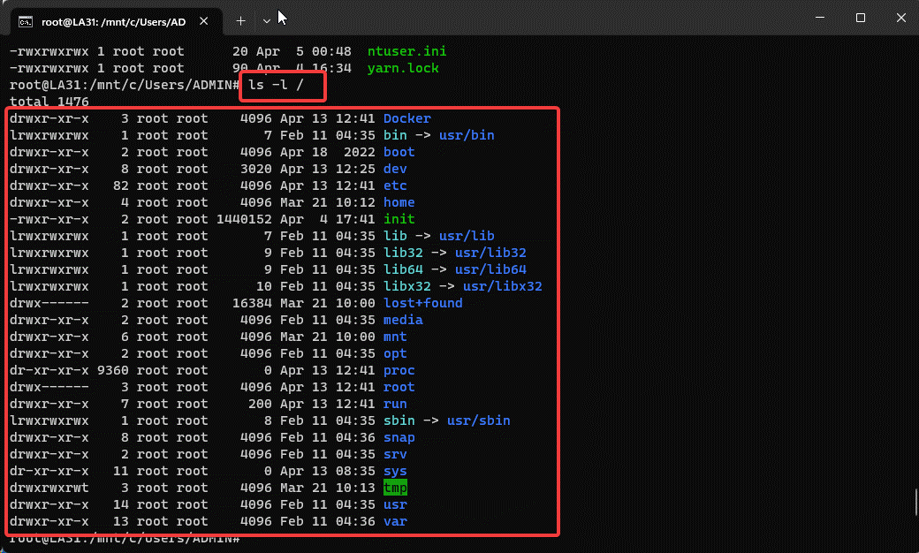

Trong Windows File Explorer cụng sẽ nhìn thấy được cấu trúc thư mục của Ubuntu

Apache2
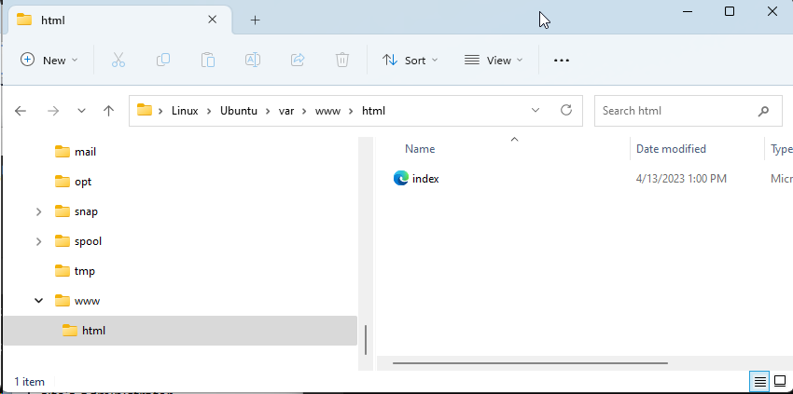
Apache2 trong WSL

Check apache2 đã được install chưa bằng cách start service apache2 trong WSL
# service apache2 start
Nếu chưa install thì hãy thực hiện install
# apt install apache2

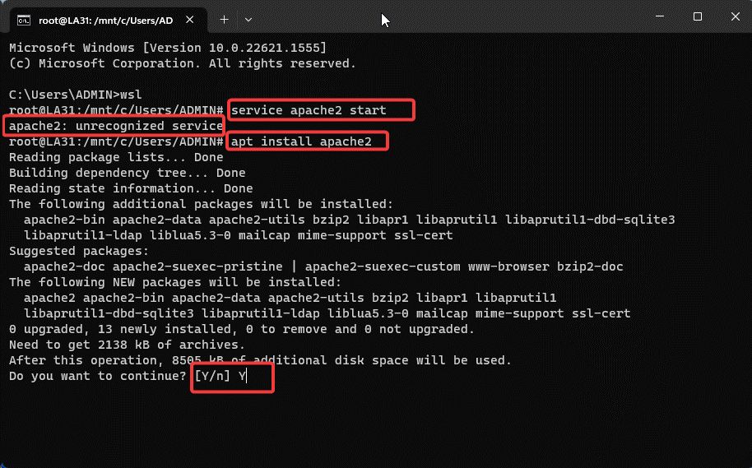

Install finished
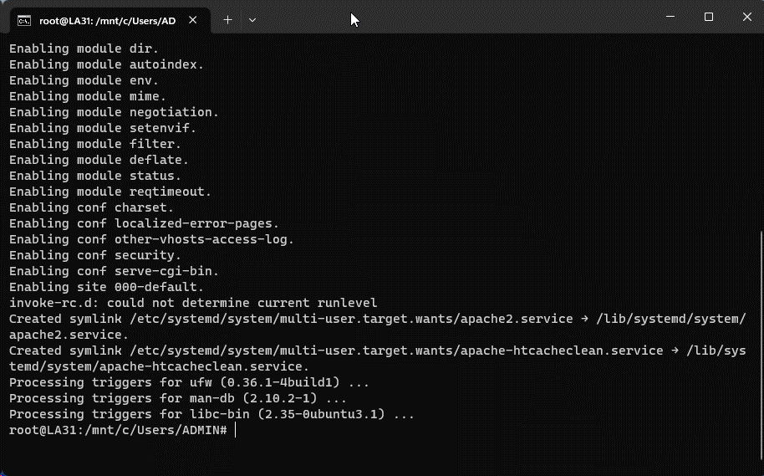

Kiểm tra: service apache2 start
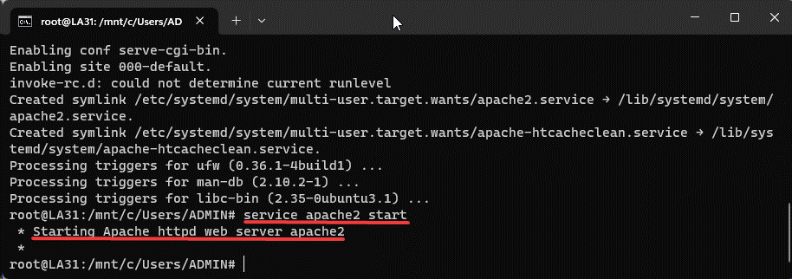

 | http://localhost/

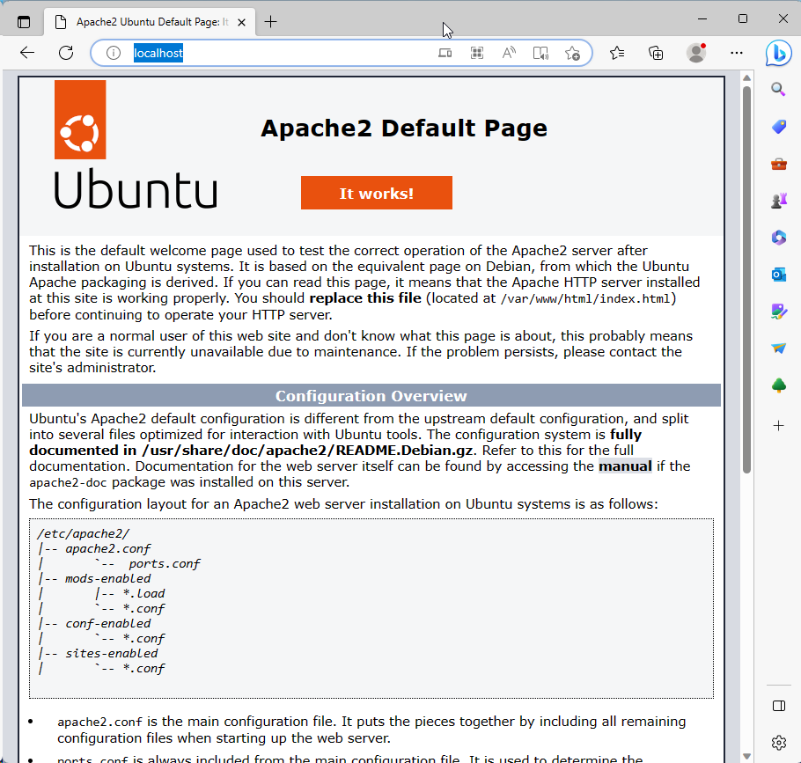

Mặc định Document Root của Apache webserver là thư mục: /var/www/html

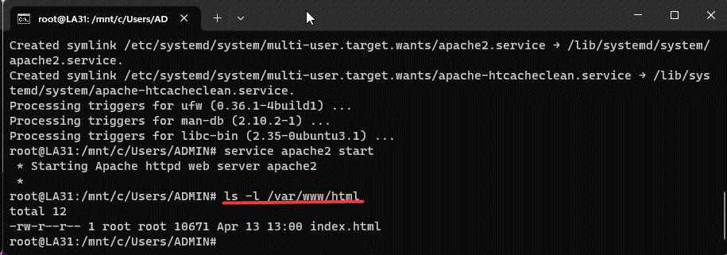

Nhìn từ Windows File Explorer:

